关系图
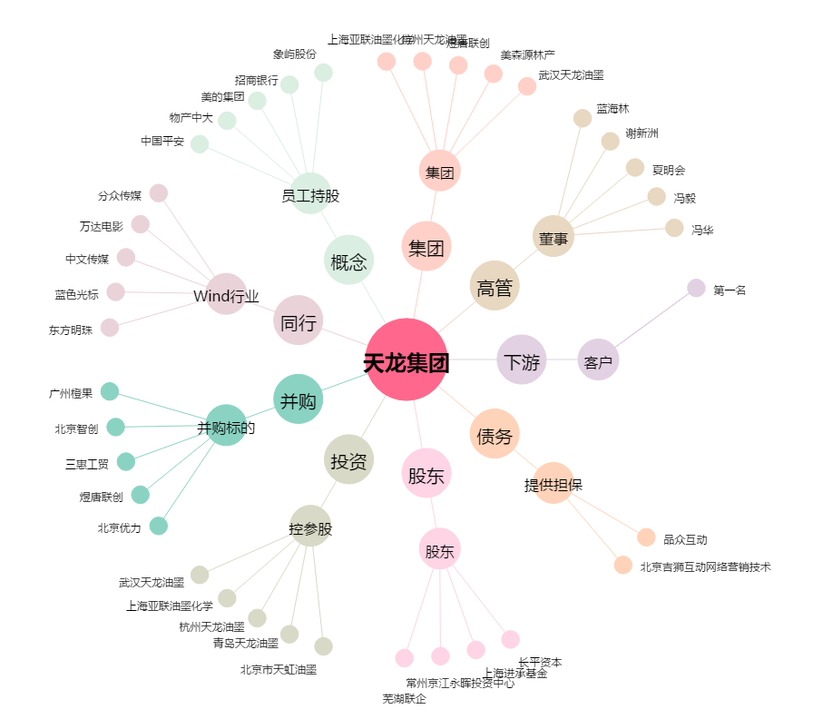
天龙集团[300063.SZ] - 关系概览图

